Diode
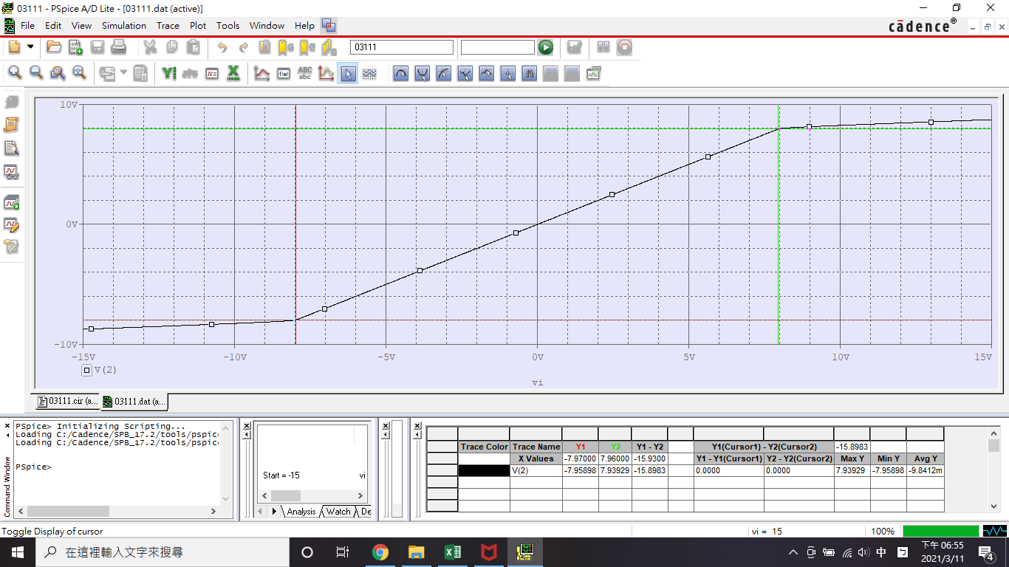
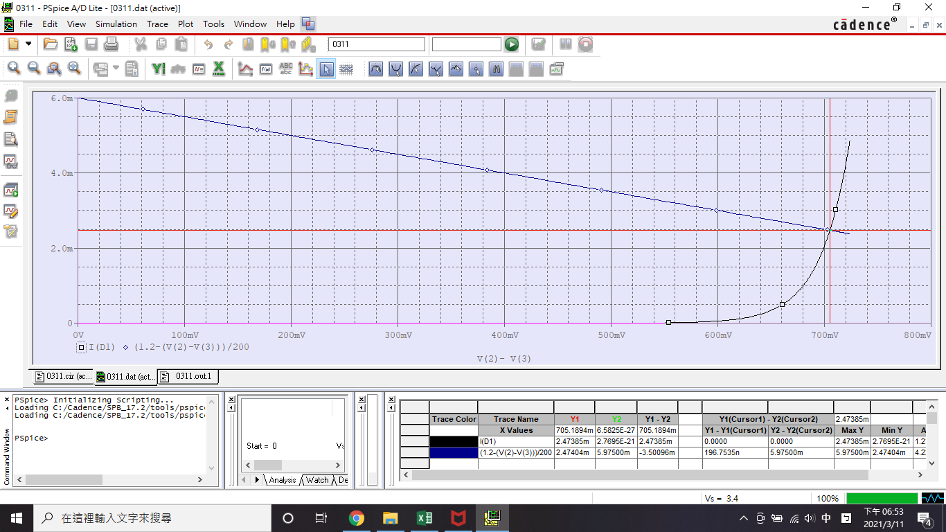
Diode 2.1.1
 | V(1) | V(2) | V(3) | ID1 | VD1 | rd | vt
理論 | 2.4000E+00 | 9.5253E-01 | 2.4747E-01 | 2.4747E-03 | 7.0505E-01 | 1.1154E+01
模擬 | 2.4000E+00 | 9.5260E-01 | 2.4740E-01 | 2.4700E-03 | 7.0500E-01 | 1.1200E+01 | 2.5859E-02

